Planilha1
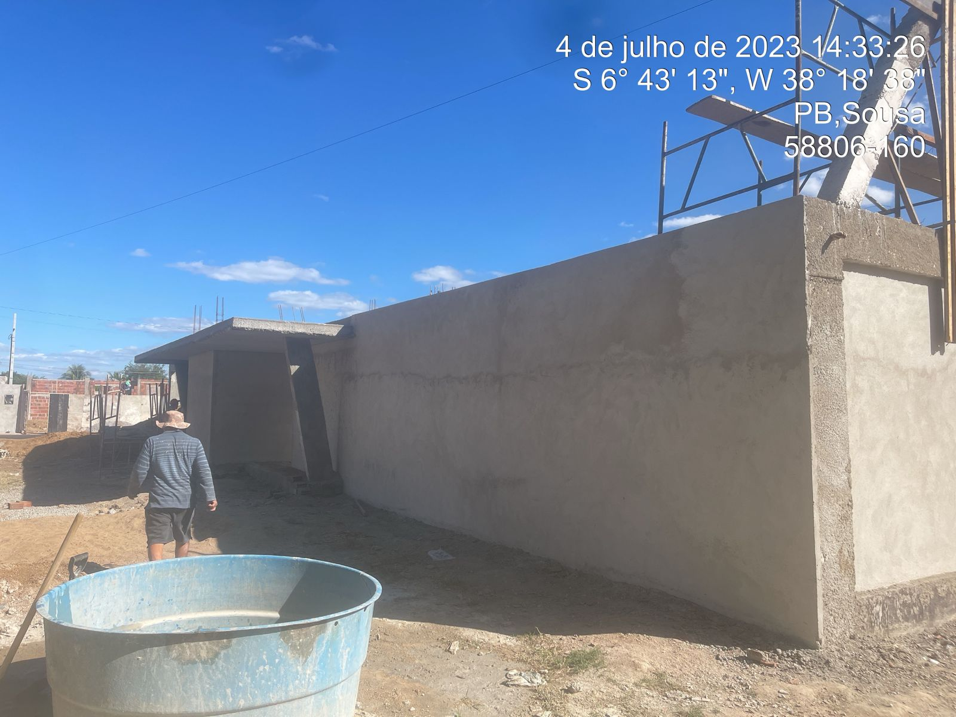
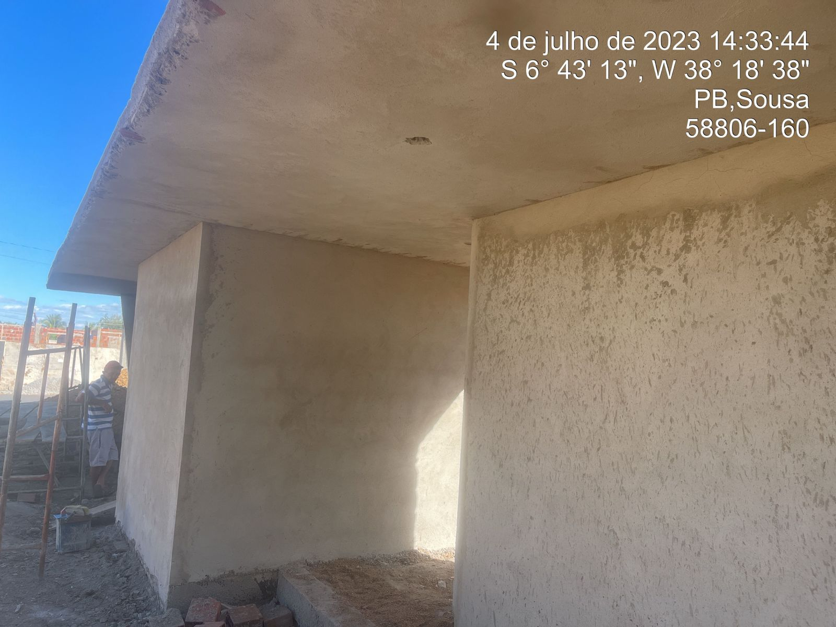
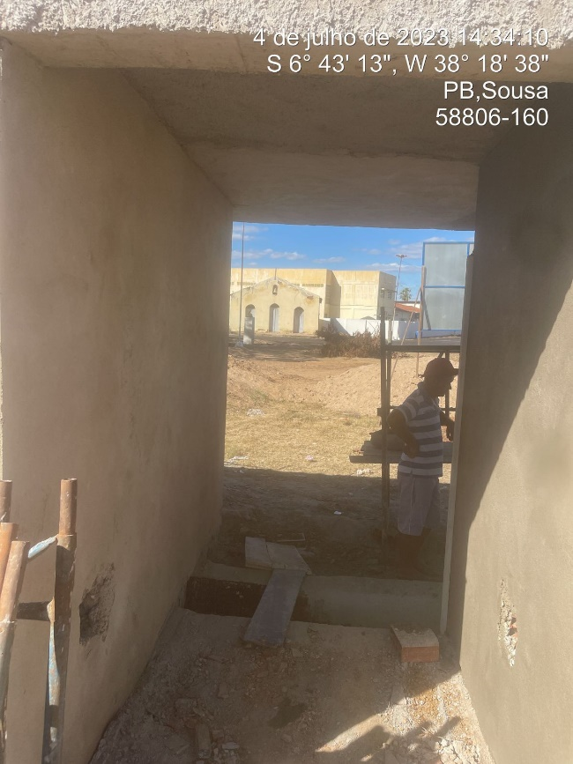
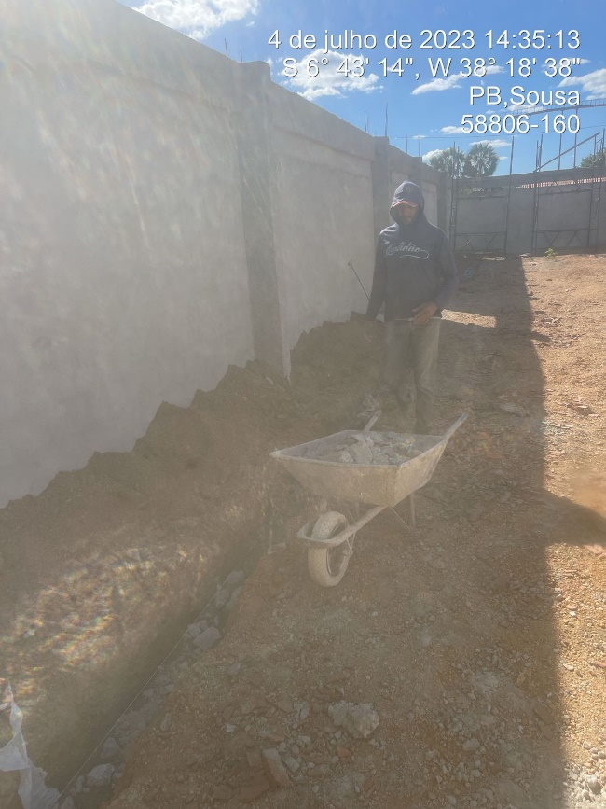
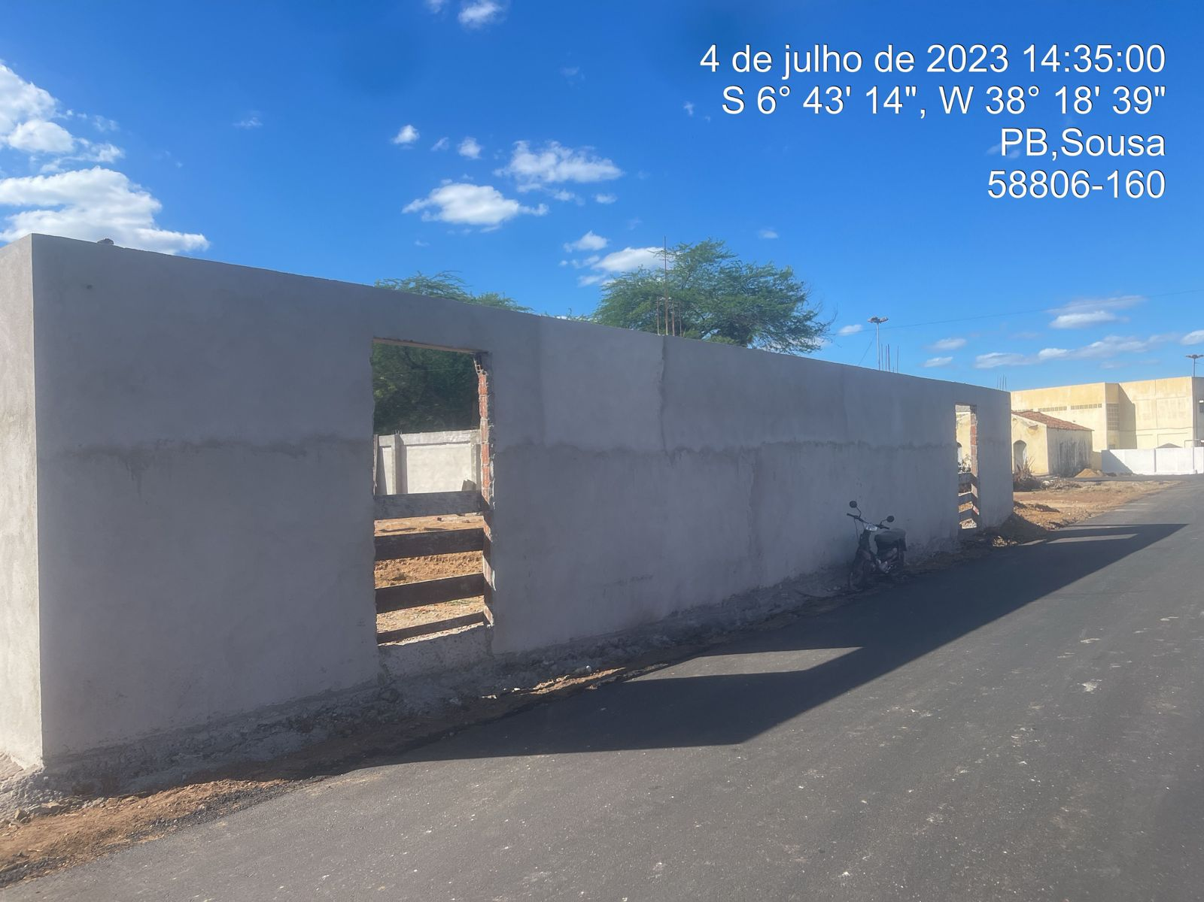
CONSTRUÇÃO DE QUADRA POLIESPORTIVA NO DISTRITO DE LAGOA DOS ESTRELAS NO MUNICIPIO DE SOUSA PB. | Laje
RELATÓRIO FOTOGRÁFICO medição 03 | 25.2 | m²

